상품제안서
키친필 IH인덕션겸용 후라이팬+궁중팬28cm 2P | 상품코드: S42627

 |  |  |  |  |  |  | 02-713-8555 | www.synergygift.co.kr
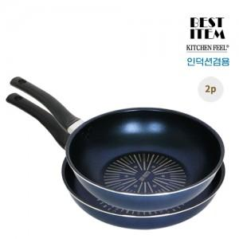

【상세/제작정보】

【인쇄/포장옵션】 | 스티커 / 포장불가능

【공급단가】 | 수량 | 10~ | 30~ | 100~ | 300~ | 500~
*VAT별도 | 단가 | 38,700원 | 36,300원 | 34,300원 | 33,100원 | 32,500원

【상품 URL】 | https://www.synergygift.co.kr:443/src/goods_detail.php?gdno=42627

